HGCAD锥壳展开计算
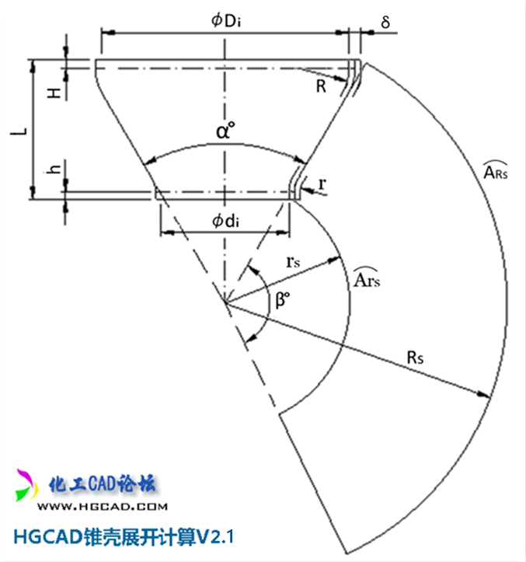 | HGCAD锥壳展开计算V2.1版 2015.07.31
 | 参 数 输 入 | 锥壳顶角（α°） | 59.2777
 |  | 锥壳厚度（δ） | 6
 |  | 大端内径（Di） | 496
 |  | 大端拐角（R） | 50
 |  | 大端直边（H） | 25
 |  | 小端内径（di） | 261
 |  | 小端拐角（r） | 30
 |  | 小端直边（h） | 25
 | 理 论 计 算 值 | 锥壳长度（L） | 279.3
 |  | 扇形角度（β°） | 178.03
 |  | 扇形外半径（Rs） | 545.9
 |  | 扇形内半经（rs） | 236.6
 |  | 扇形外弧长（ARs） | 1696.4
 |  | 扇形内弧长（Ars） | 735.2

